Diagramme UML
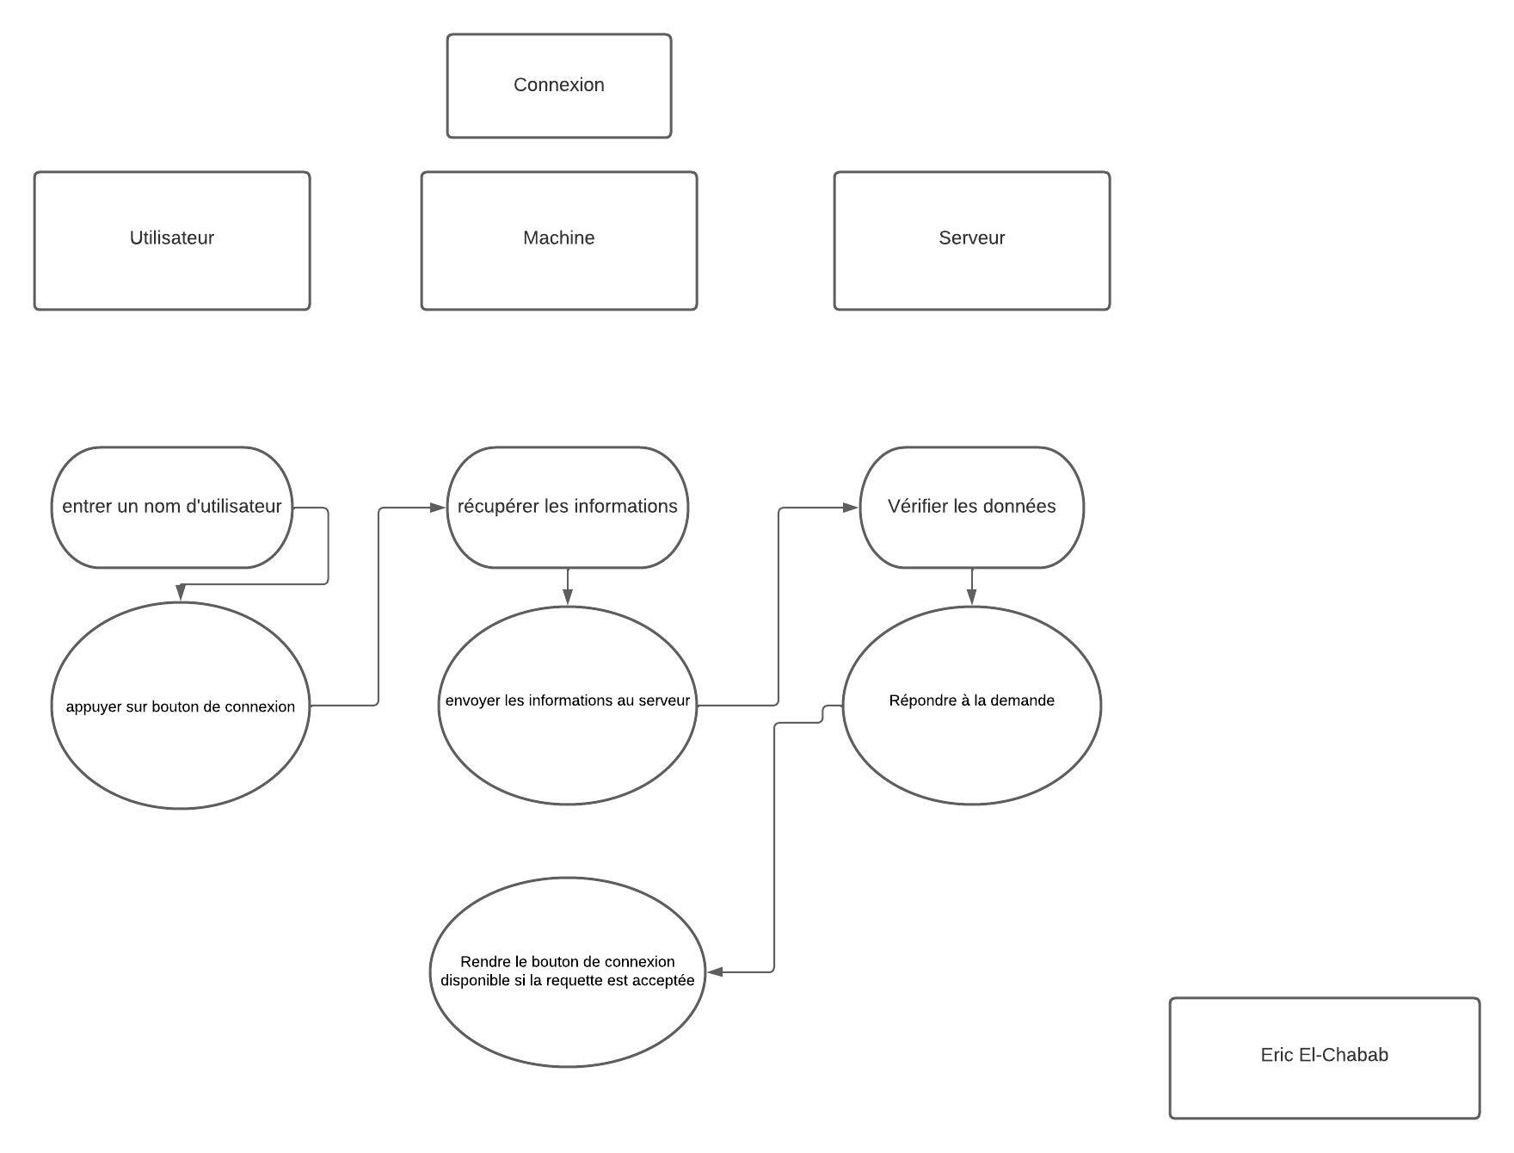
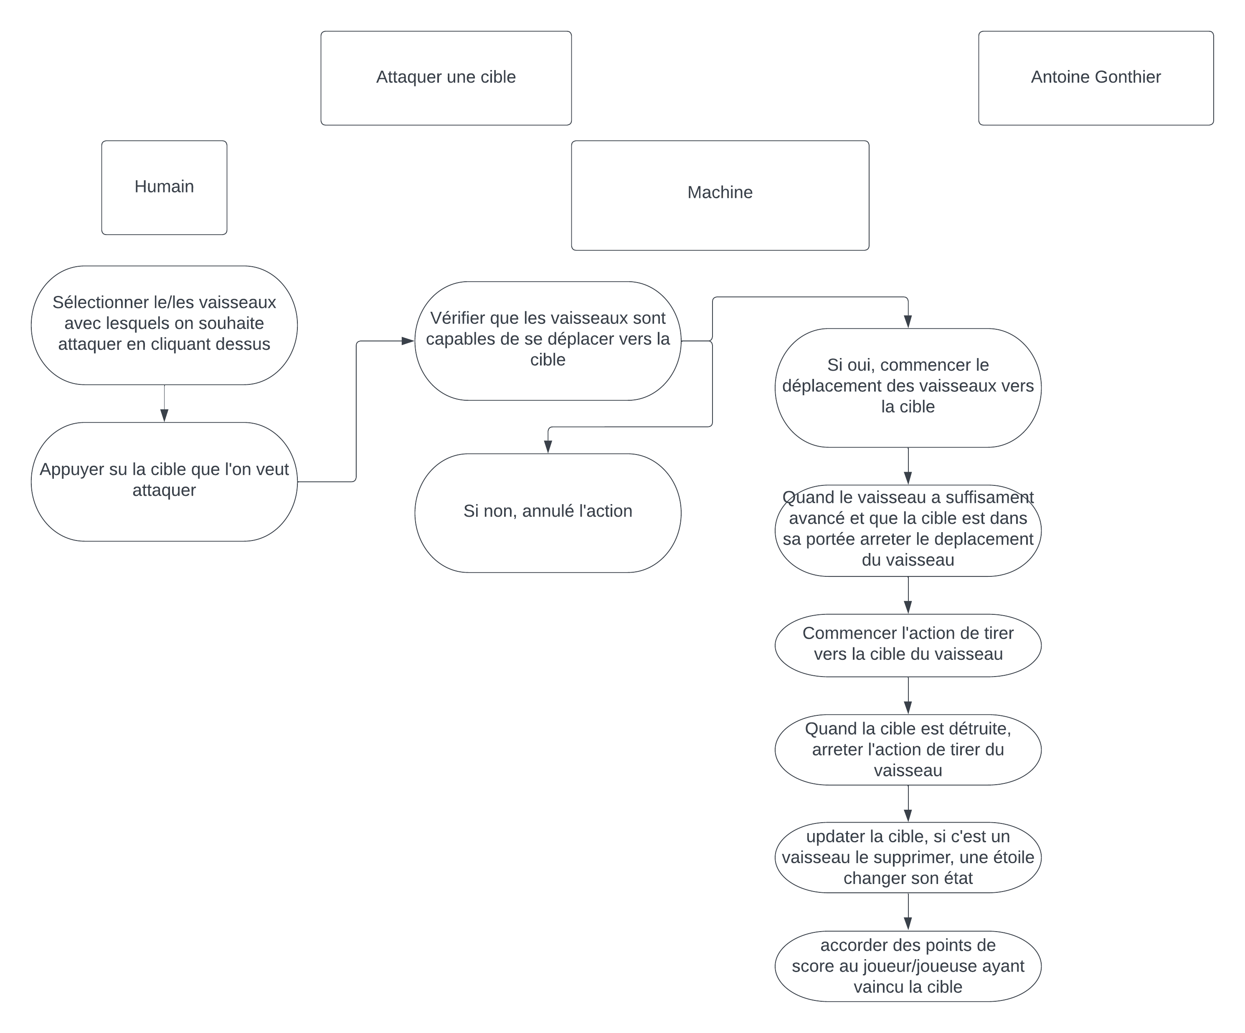
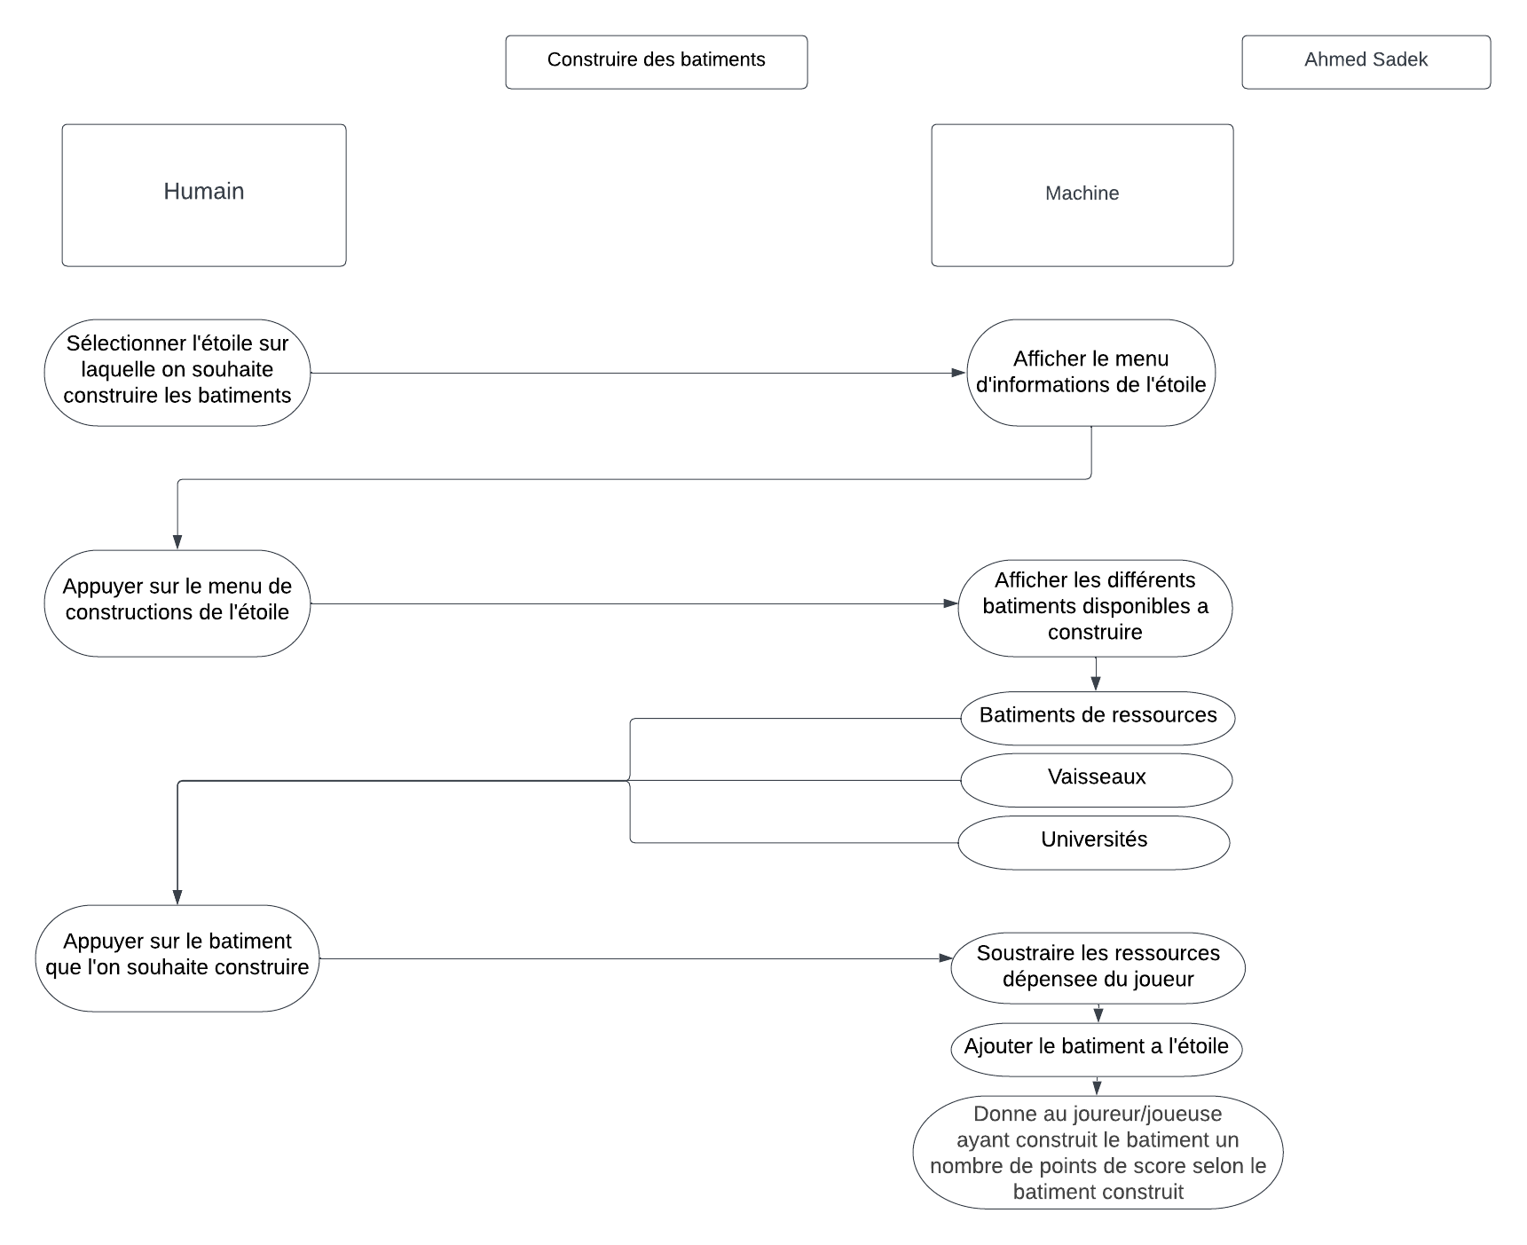

Maquettes
Maquette des interfaces graphiques
Maquette graphique représentant les pages-écrans du logiciel prévu. Cela permet d'identifier des ensembles fonctionnels de widget, offert à l'utilisateur.
Regroupement conceptuel, plutôt qu'agencement esthétique, pour l'instant. On parle donc d'ERGONOMIE du logiciel

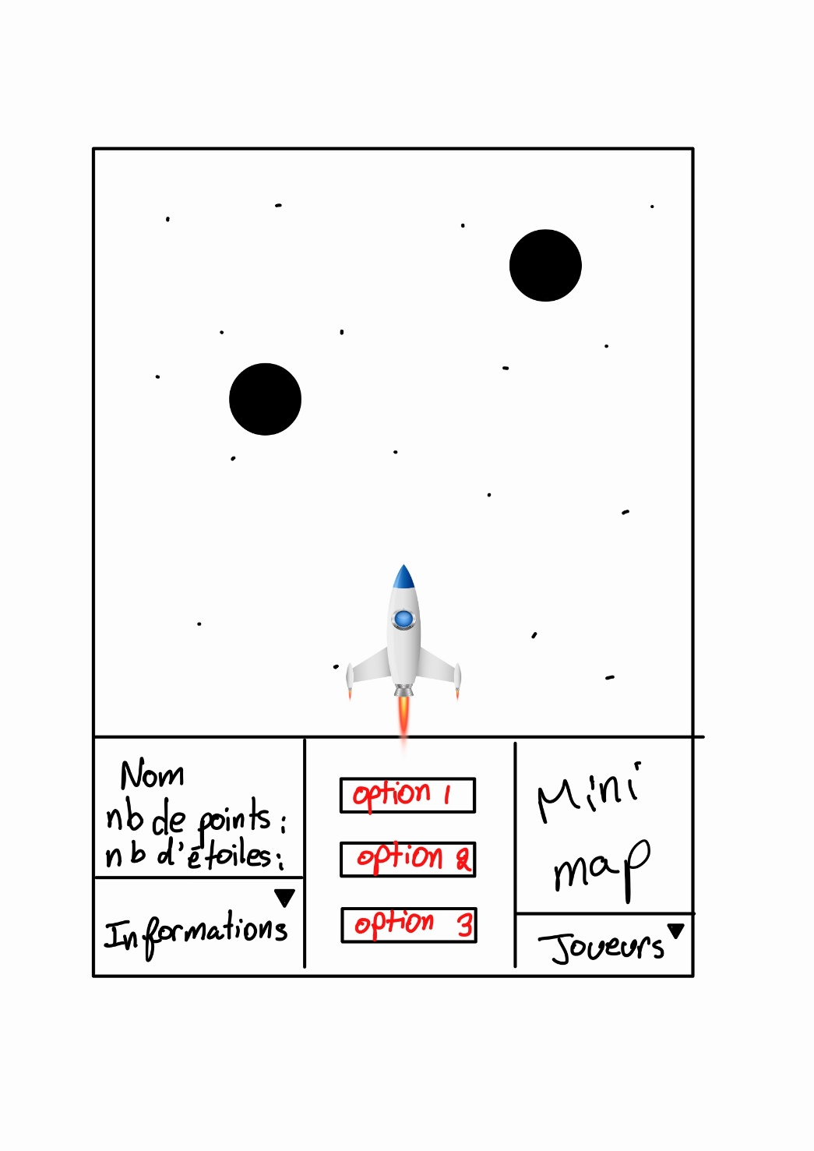
 |  |  |  |  | Page de jeu | Fin de partie
Exemple

Page écran d'identification

 |  |  | Indentification

JAJA_321 A GAGNÉ LA PARTIE!
 | Votre nom | JAJA_321

Statistiques :
Nombre d'étoiles capturées: 99
Nombre de points : 10550
Bâtiments : 14
Vaisseaux : 32
Cargos : 24
Alliances : 2
 | Serveur | https://127.0.0.1:8000

 |  |  |  | Crer partie

 |  |  |  | Inscrire joueur

 |  |  |  | Reinitialiser partie

Lobby

 | Joueurs connecté: - NANCY_423 - ERICK_132 - AHMED_999 - ERIC_696 - ANTOINE_172
Durée de la partie

Commencer la partie

